仕様書（ルールなど）
ゲームコンセプト |  |  |  |  | ゲームルール

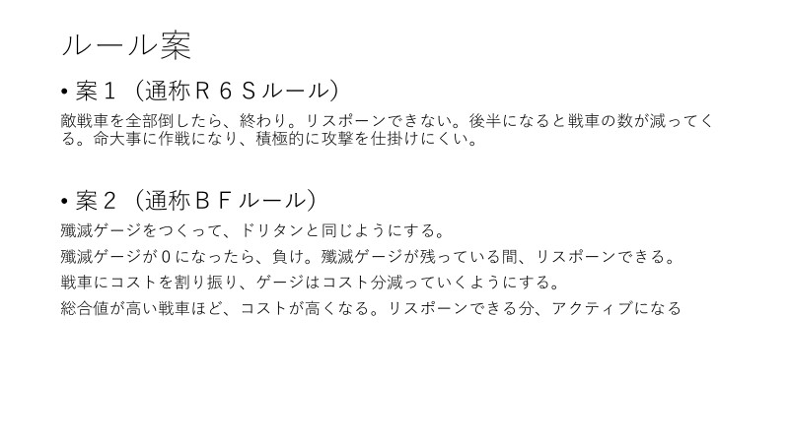
 |  |  |  |  | ルール案２を適用する
戦車の挙動を再現したVSタンク

アピールポイントとして作り込むもの

AI
空間分割

画面遷移

ロード | → | タイトル | → | 戦車選択 |  |  | ゲーム | → | リザルト
 |  | ドリームタンクマッチの戦車倉庫
 |  | ランダム選択可能

 |  |  |  | チュートリアル |  | 試運転、的当て

タイトル&選択&リザルト
作りたいこと | 完成済み
アニメーションをつくる | ボタンを押したら画面遷移
タイトル画面（２D）の作成

戦車選択画面

戦車倉庫
戦車のパラメータ
 |  | スポットライトを使って、戦車を目立たせる

戦車のリスト
モデル表示

チュートリアル
ゲームへ

ボタン
 |  |  | ゲームシーンへ

タイトル画面
スキル

PANZER VOR
PANZER VOR

ゲーム設定
変更しますか？

はい
 | ➝➝➝➝➝➝➝➝➝➝➝➝➝➝➝➝➝
GameStart
キーボード
コントローラ
Press Any Button
Setting
いいえ

 |  |  |  | 選んでいる方を明るく、選んでいない方は暗くする
 |  |  |  | コントローラを選んだら、はい、いいえを選択させる
Press Any Button |  | Settingを選んだら設定画面へ
何かボタンを押したら切り替え |  | GameStartで戦車選択画面へ

リザルト

Win
LOSE

ポーズ画面
ポーズ画面

 | 分岐
 | 続ける➝ゲームをそのまま続ける
 | 操作方法➝ゲームパッドかキーボードマウスのどちらを表示する
ポーズ
 | やめる➝タイトルに戻る

 | 備考
 | 背景は半透明にする
続ける
 | pausecommandが必要

操作方法
 | やめるを選択したらはい、いいえを選ぶ
 | タイトルに戻る

やめる

ポーズ
 | 今の仕様、タイトルに戻る
 | 仕様案
 | １．タイトルに戻る
 | ２．戦車選択画面に戻る
ゲームをやめますか
 | ３．選べさせる

はい

いいえ

ゲーム画面の仕様
ゲーム画面デザイン
ダメージ計算式

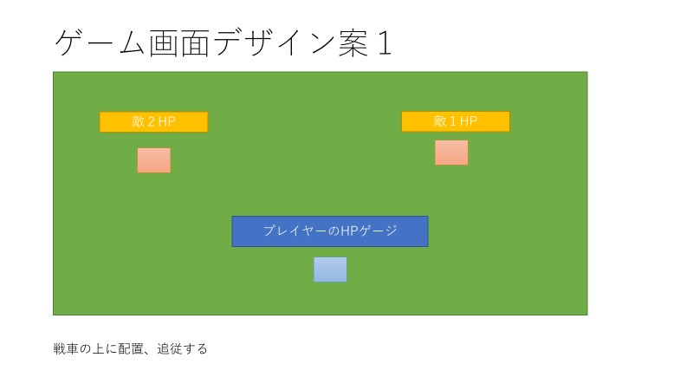
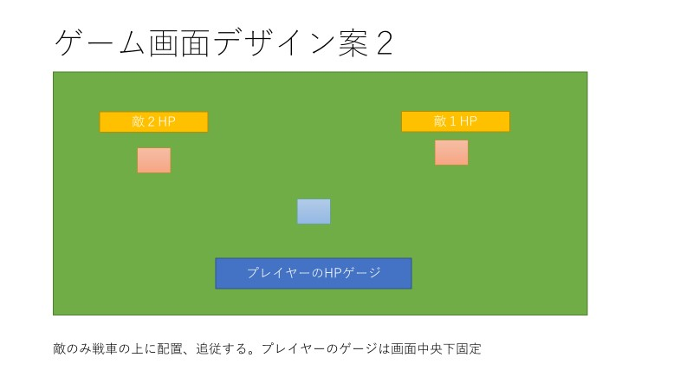
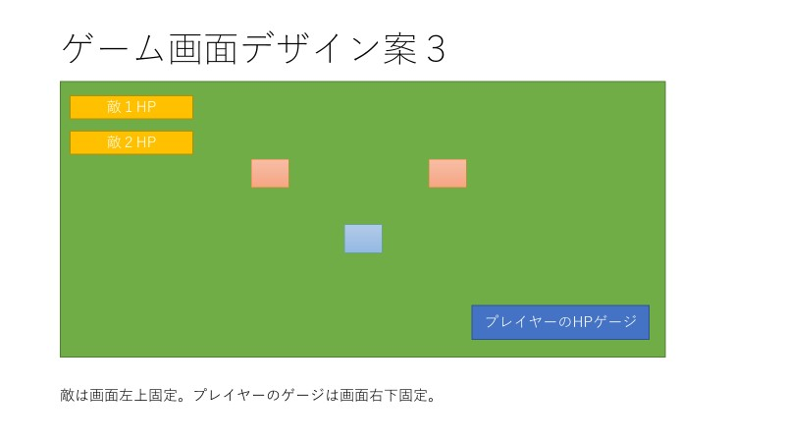

 |  | (相手の攻撃力×乱数×距離威力減衰値) – 自分の耐久値 = ダメージ量
 |  | *乱数 =（50~100の間のint変数）
 |  | *距離威力減衰 = 移動している間、減衰する MAX(1.2f)->MIN(0.7f)

殲滅ゲージ

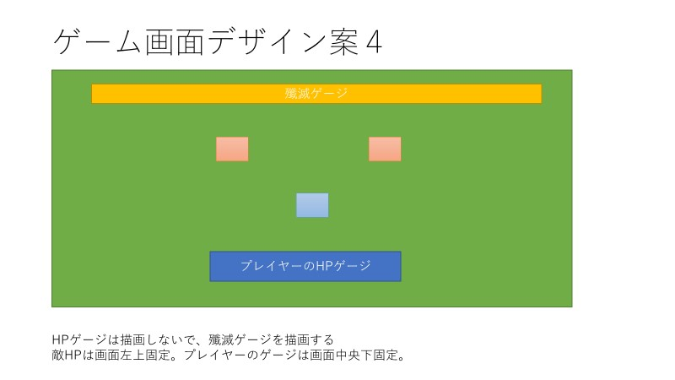
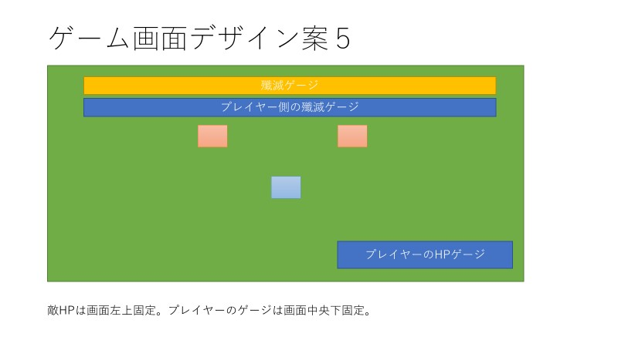
 |  | MAX 100 各戦車のコストは２桁 倒された戦車のコスト分引いていく
 |  | ゲージの長さは1000.0fにして、コスト*10.0fの値ずつ減らしていく

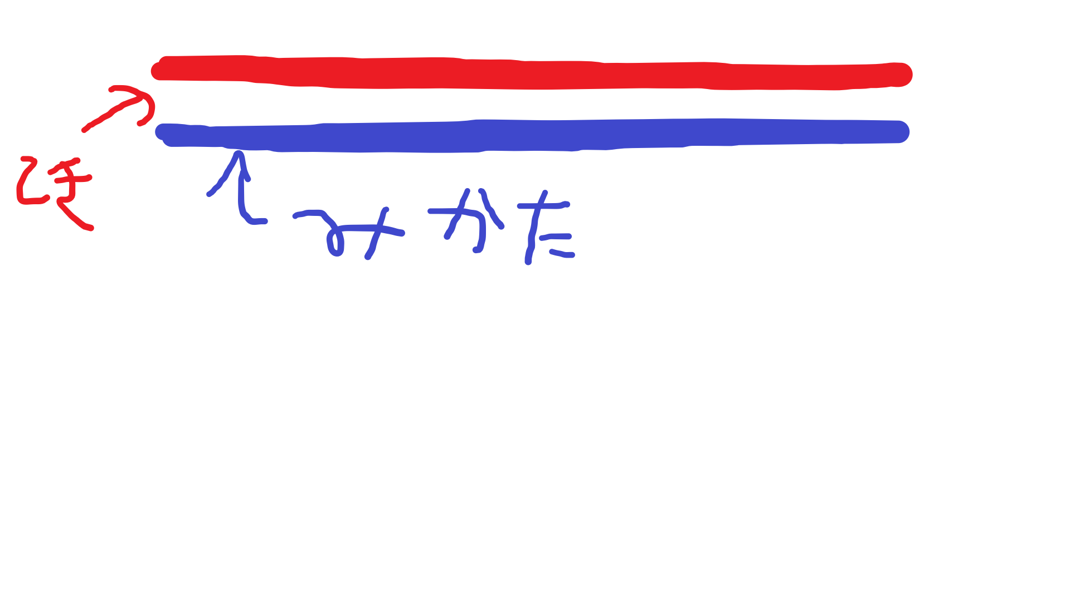

 |  |  | HP

 |  |  | 描画のサイズは400.0fにする。

 |  |  | 比率を計算する。戦車のHP：400.0f = 1 : x でxを初期化時に計算

サウンド関係の仕様
 |  |  | ダメージを受けた後の計算

 |  |  | 描画サイズ = 受けた後のHP * 初期化時に求めたｘ

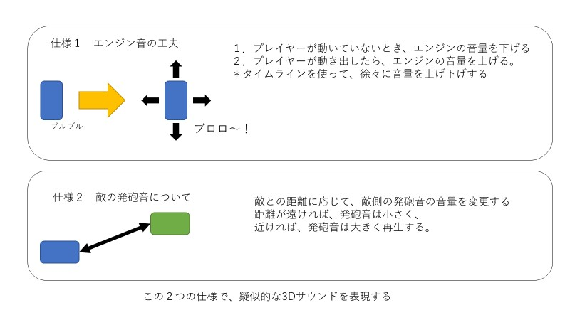

 |  |  | スコープ使用時
 | 仕様３
 | ゲームBGMはプレイヤーが選んだ戦車の国にあったBGMを鳴らす |  |  | マウス感度を下げる

マップ

敵
敵AIのステートマシンの
プロトタイプ

スタート
行動優先
周辺を調べる
１．プレイヤーとの間に障害物があるかどうか調べる
2.プレイヤーを探す
条件
・プレイヤーの位置がサーチ範囲内に入っているか
条件
・プレイヤーの位置が射程範囲内に入っているか

 | FALSE | TRUE

移動
狙う

タレットの回転、主砲の上下
条件
・タレットの前ベクトルがプレイヤーの方向を向いていないとき
計算方法
・プレイヤーの前ベクトルと外積を計算して、回転させる

タレットの回転
主砲の上下
前移動
後ろ移動

撃つ

車体の左回転
車体の右回転

移動の条件
・プレイヤーがサーチ範囲にいない
・サーチ範囲にいるが、移動したいとき

味方AI
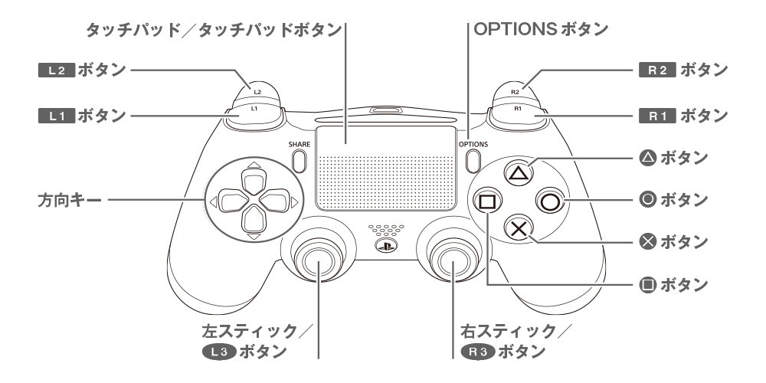
 | 味方AI
 |  |  | ルールベースAIを使用

・プレイヤーが出せる指示
1 | おまかせします | おまかせ。下の3つからランダムに動く
2 | 突撃！ | 敵を発見するまでプレイヤーの近くにいる。敵を発見したら敵の近くに移動し、戦闘する
3 | 支援をお願いします。 | 敵を発見しても、プレイヤーのそばから離れずに戦闘する
4 | 先導してください。 | プレイヤーの位置を気にせず、ガンガン索敵を行い、発見したら戦闘を開始する

チュートリアル
チュートリアル | チェック項目は余裕があれば追加。就職作品には追加したいかも | チェック項目
 | 簡単な移動操作と的当てが最低限あればいい。 | チェックポイントへ移動
 |  | 的を撃つ

チェック項目

戦車

操作方法
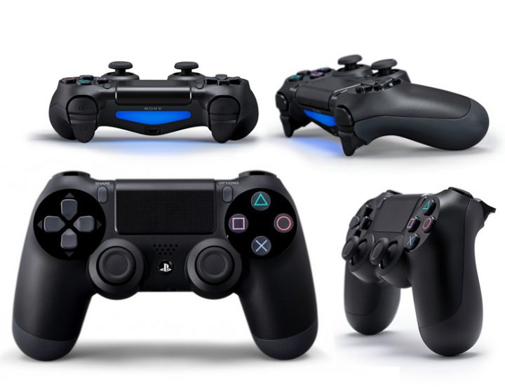
OPTION：ポーズ

L2：カメラのズーム
R2：撃つ

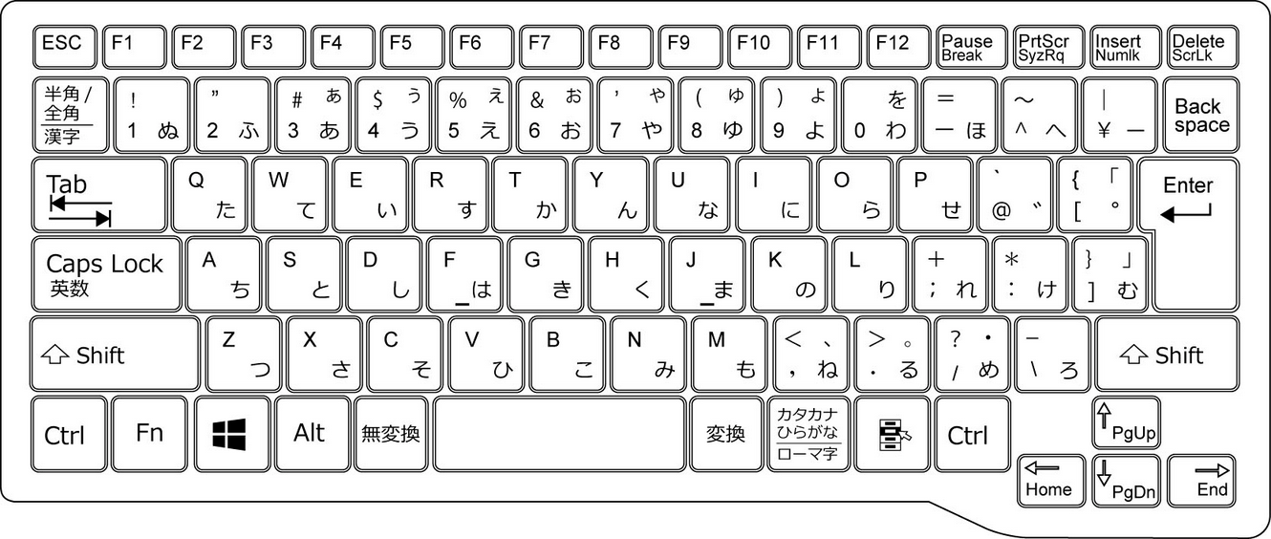

△ | スキル
O：決定
START

X：戻る

移動
狙う
 |  | WASD | 移動
 |  | space | 決定 | ポーズ
 |  | マウス | 砲塔
 |  | 右クリック | ズーム
 |  | みだり | 撃つ
 |  | Q | 戻る
 |  | E | スキル

